Hoja 119
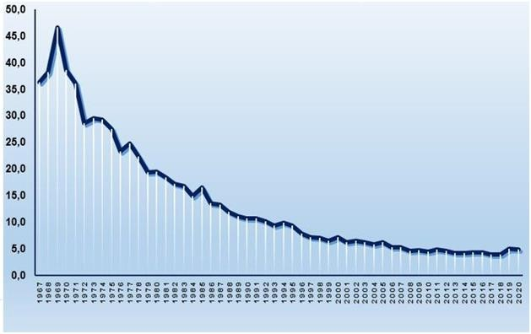
CUBA. TASA BRUTA DE MORTALIDAD. 1967-2020

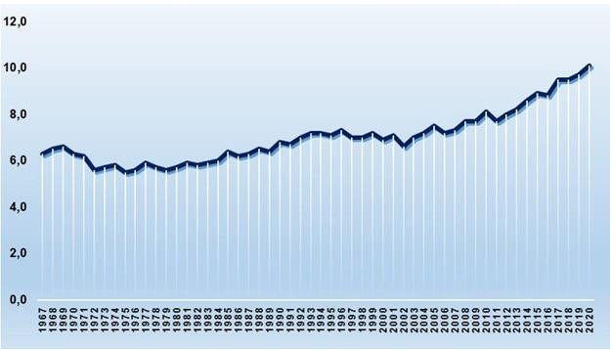

CUBA. TASA DE MORTALIDAD INFANTIL. 1967-2020

Hoja 120
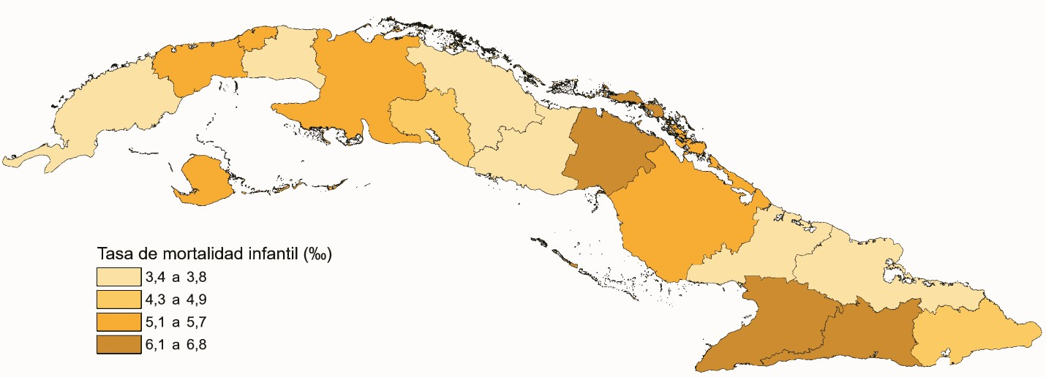
TASA BRUTA DE MORTALIDAD POR PROVINCIAS. AÑO 2020

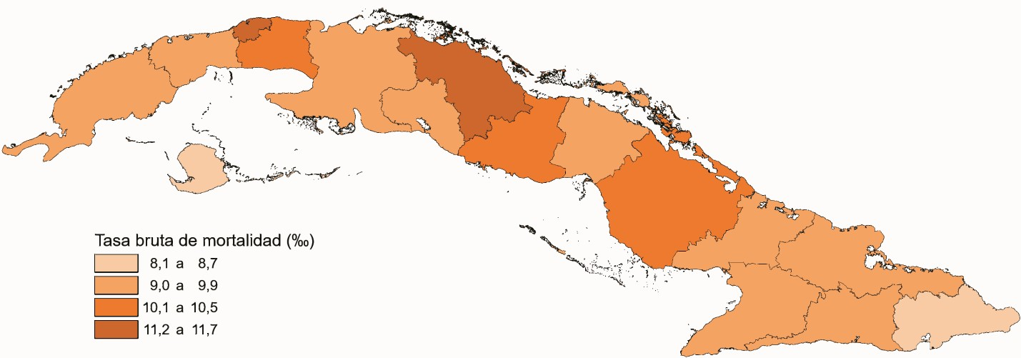

TASA DE MORTALIDAD INFANTIL POR PROVINCIAS. AÑO 2020

